FIDO2.0
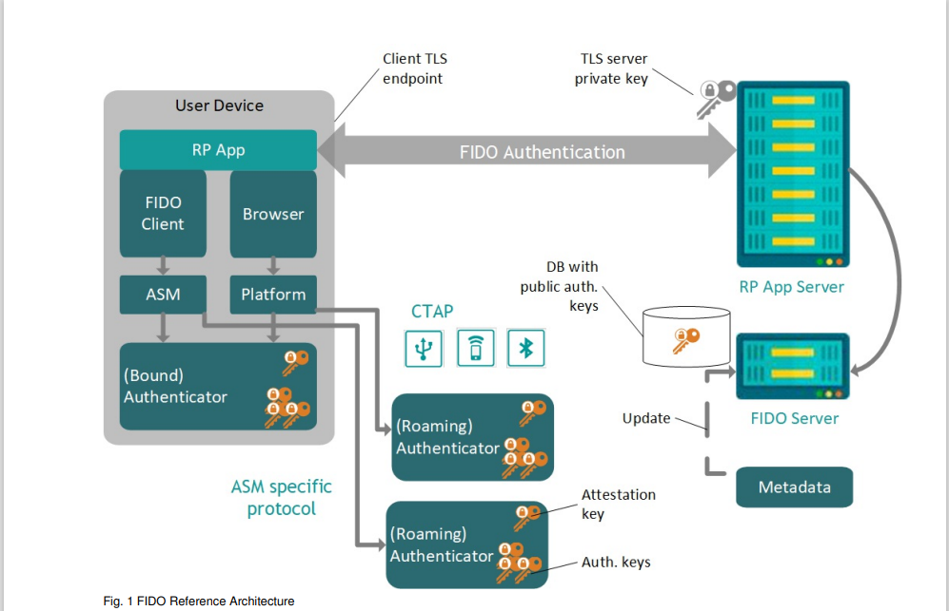
「FIDO2（Web認証）」とは
FIDO2（Web認証）は、W3CのWeb認証仕様（WebAuthn)とFIDOアライアンスのデバイス間連携仕様（CTAP）から成る技術仕様で構成され、生体認証デバイスなどを利用してウェブブラウザーを通じたオンラインサービスへの安全なログインを実現します。 FIDO2を利用した認証では、パスワードの代わりとしてFIDO2に対応した認証デバイスを使用することで、パスワードを使わない認証が可能になります。

「パスワードレス」認証とは
パスワードレス認証とは、多要素認証 (MFA)の一種で、脆弱なパスワードを利用せず、生体認証やPINを利用して、クラウドサービスやWebサービスにログインします。現在では、パスワードを使わない本人の確認が行える数多くの仕組みが登場していますが、FIDO2によるパスワードレス認証を利用することでより安全で強固な認証が行えるようになります。

仕様概要
https://fidoalliance.org/%E4%BB%95%E6%A7%98%E6%A6%82%E8%A6%81/?lang=ja

FIDO2体験デモサイト
https://yubionfido2demo.yubion.com/login_jp.html

仕様ダウンロード
https://fidoalliance.org/specifications/download/

シーケンス参照
https://techblog.yahoo.co.jp/advent-calendar-2018/webauthn/

生体認証
アプリ：C#,MVVM
C++,FrameWork
IF
虹彩認証
C++,虹彩認証モジュール
IF
虹彩登録
C++,制御
生体アイコン
登録・認証UI
認証
制御
エンジンタスク
認証情報callback
認証・登録
キャンセル・削除
顔認証
C,虹彩エンジン
Plugin
顔登録
Plugin
認証切り分け
登録
画像処理タスク
画像情報callback
エンジンへ画像
指紋認証
虹彩
顔
キャンセル
指紋
静脈
指紋登録
I2C通信
OpenCV
MF制御
静脈認証
削除
カメラタスク
虹彩カメラ
認証UI、認証切替
静脈登録

c++,Windows登録画面dll
Json生体データ

